pp_toan_quy_nap
PP chứng minh quy nạp
B1. Chứng minh A(n) là một mệnh đề đúng khi n = 1
B2. Với K là số nguyên dương tùy ý, Giả thiết mệnh đề A(n) đúng với n = k
B3. CMR mệnh đề A(n) cũng đúng với n = k + 1

VD 1
$\text{1.2 + 2.3 + ... + }n\text{(}n\text{+1) =}$ $\frac{n(n+1)(n+2)}{3}$

1 $=1$
B1. Chứng minh A(n) đúng với n = 1
 | Vế trái: Dựa vào số hạng cuối cùng n(n+1)
 | Vế phải: Dựa vào n(n+1)(n+2)/3. Thế n =1 ta được

 | Vậy VT = VP vậy mệnh đề đúng với n = 1

B2. Giả thiết mệnh đề đúng với n = k

$\text{1.2 + 2.3 + ... + }k\text{(}k\text{+1) =}$ $\frac{k(k+1)(k+2)}{3}$

B3. CMR mệnh đề đúng với n = K + 1
 | Dựa vào mệnh đề đề cho A(n) và giả thiết ở B2 ta được
 | VT thì dùng lại VT của giả thiết B2, sau đó thêm n = k + 1
 | VP thì dùng VP của mệnh đề đề cho để thế n = k + 1
$\text{1.2 + 2.3 + ... + }k\text{(}k\text{+1)}\text{ + (}k+1\text{)(}k+2\text{)}\text{ =}$ $\frac{(k+1)(k+2)(k+3)}{3}$

 | Ta cần chứng minh/ biến đổi để VT = VP. Trong đó có sử dụng giải thiết ở B2

$\text{1.2 + 2.3 + ... + }k\text{(}k\text{+1)}\text{ + (}k+1\text{)(}k+2\text{)}\text{ =}$ $\frac{k(k+1)(k+2)}{3}+(k+1)(k+2)$

$\text{=}$ $\frac{k\left(k+1\right)\left(k+2\right)+3(k+1)(k+2)}{3}$

$\text{=}$ $\frac{\left(k+1\right)\left(k+2\right)(k+3)}{3}$
 |  |  | * đặt (k+1)(k+2) làm nhân tử chung

Vậy VT = VP. Vậy mệnh đề A(n) đúng với số nguyên dương n

VD 2 | Chứng minh số với mọi số nguyên dương n ta luôn có

$$1^{3}+ 2^{3}+ …+ n^{3}= \frac{n^{2}{(n+1)}^{2}}{4}$$

Với n = 1 Ta có

$$1^{3}= \frac{1^{2}{(1+1)}^{2}}{4}$$

 | 1 = 1 | Vậy VT = VP, mệnh đúng với với n = 1

Giả thiết mệnh đề A(n) đúng với n = k

$$1^{3}+ 2^{3}+ …+ k^{3}= \frac{k^{2}{(k+1)}^{2}}{4}$$

CMR mệnh đề đúng với n = K + 1

$$1^{3}+ 2^{3}+ …+ k^{3}+({k+1)}^{3}= \frac{{(k+1)}^{2}{(k+2)}^{2}}{4}$$

$1^{3}+ 2^{3}+ …+ k^{3}+({k+1)}^{3}= \frac{{(k)}^{2}{(k+1)}^{2}}{4}$ + ${(k+1)}^{3}$

$$= \frac{{(k)}^{2}{(k+1)}^{2}+4{(k+1)}^{3}}{4}$$

$$= \frac{{\left(k+1\right)}^{2}(k^{2}+4\left(k+1\right))}{4}$$

$$= \frac{{\left(k+1\right)}^{2}(k^{2}+4k+4)}{4}$$

$$= \frac{{\left(k+1\right)}^{2}({k+2)}^{2}}{4}$$

 | Vậy VT = VP. Mệnh đề A(n) đúng với mọi n nguyên dương

VD3 | Chứng minh với mọi số nguyên dương n >= 3 ta luôn có

$$2^{n}> 2n+1$$

Với n =3 Ta có
 | 8 = 7
 | Đúng với n = 3

Giả thiết mệnh đúng với n = k

$$2^{k}> 2k+1$$

CMR mệnh đề đúng với n = k + 1

$$2^{k+1}> 2(k+1)+1$$

$2^{k+1}={2.2}^{k}$ = 2(2k+1) = 4k + 2 > 2k + 3

Day_so
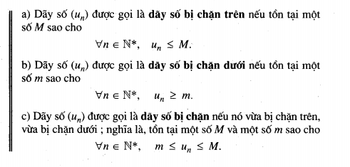
Định nghĩa
Dãy số liên tiếp các số theo một quy tắt nào đó
VD

Cách cho một dãy số
Cách 1: Cho dãy số bởi công thức tổng quát
VD

Cách 2: Cho bởi hệ thức truy hồi

Cách 3: Diễn đặt bằng lời cách xác định mỗi số hạng của dãy số

Dãy số tăng, dãy số giảm

Dãy số bị chặn

cap_so_cong
Định nghĩa'
Cấp số cộng là một dãy số hữu hạn ( vô hạn) mà trongđó kể từ số hạng thứ 2, mỗi số hạng bằng tổng của số hạng đứng ngay trước nó cộng với một hằng số d

VD

Tính chất

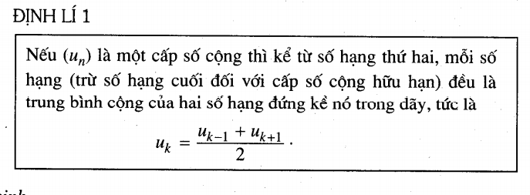

Số hạn tổng quát

Tổng n sô hạng đầu tiên

